Лист1
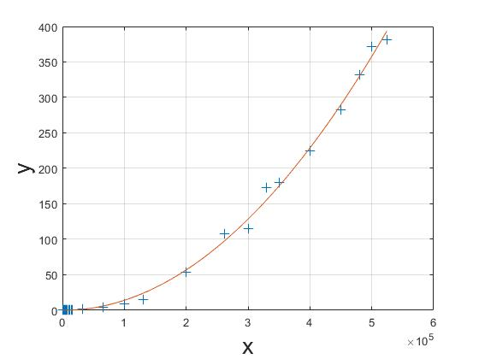
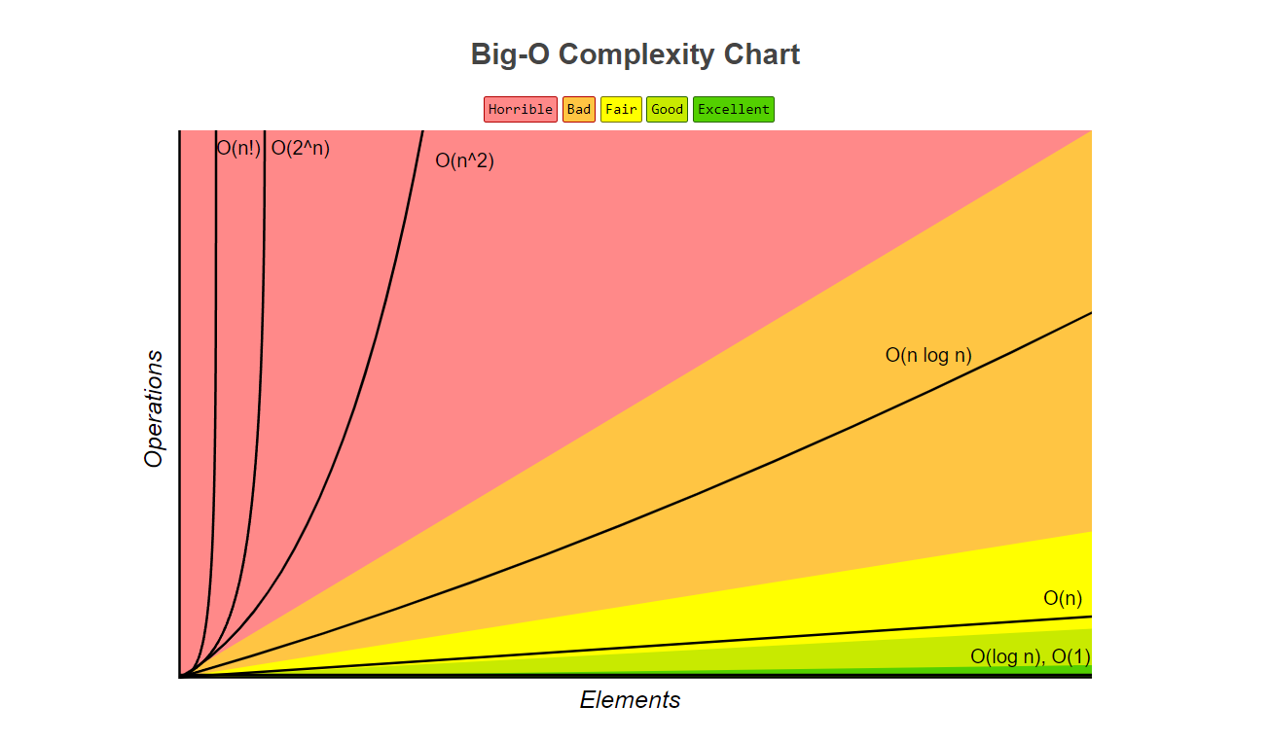
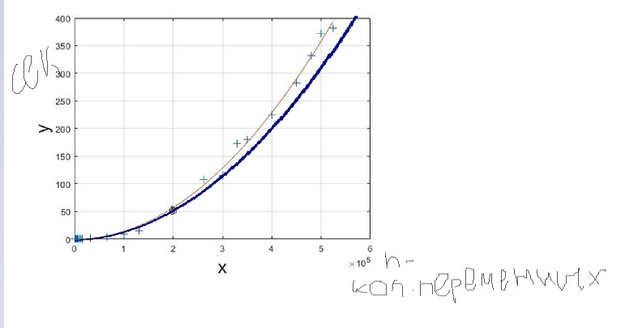
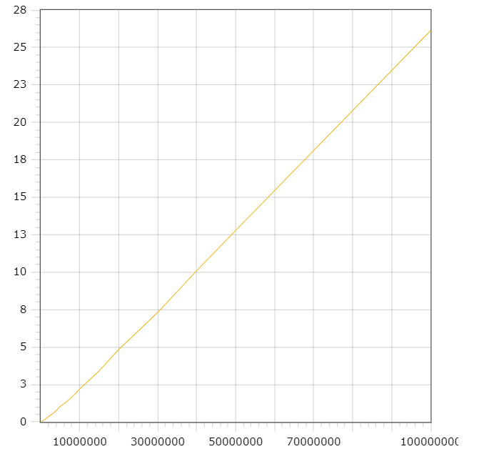
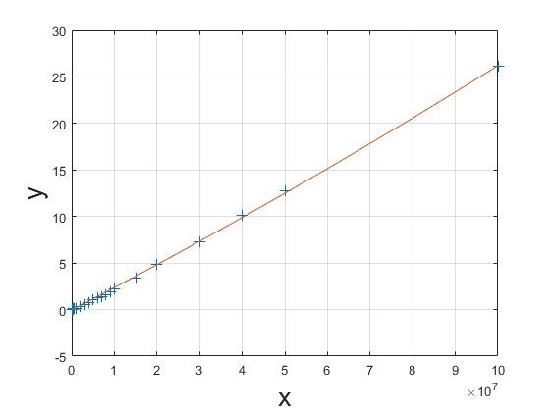
Selection sort | Кол. эл.массива | Время Сортировки | N^2 | Merger sort | Кол. эл.массива | Время Сортировки | N*log(N)
 | 512 | 0.001 |  |  | 512 | 0
 | 1024 | 0.002 |  |  | 1024 | 0.001
 | 1500 | 0.003 |  |  | 1500 | 0.001
 | 2048 | 0.006 |  |  | 2048 | 0.001
 | 2500 | 0.007 |  |  | 2500 | 0.001
 | 3000 | 0.01 |  |  | 3000 | 0.001
 | 3500 | 0.013 |  |  | 3500 | 0.001
 | 4096 | 0.017 |  |  | 4096 | 0.001
 | 5000 | 0.022 |  |  | 5000 | 0.001
 | 6000 | 0.032 |  |  | 6000 | 0.001
 | 7000 | 0.041 |  |  | 7000 | 0.001
 | 8192 | 0.061 |  |  | 8192 | 0.001
 | 10000 | 0.089 |  |  | 10000 | 0.001
 | 12000 | 0.114 |  |  | 12000 | 0.003
 | 14000 | 0.154 |  |  | 14000 | 0.003
 | 16384 | 0.359 |  |  | 16384 | 0.003
 | 32768 | 0.841 |  |  | 32768 | 0.005
 | 65536 | 3.296 |  |  | 65536 | 0.01
 | 100000 | 7.878 | 7.878 |  | 100000 | 0.015
 | 131072 | 14 |  |  | 131072 | 0.02
 | 200000 | 53.271 | 31.512 |  | 200000 | 0.035
 | 262144 | 107.838 |  |  | 262144 | 0.039
 | 300000 | 114.625 | 70.902 |  | 300000 | 0.044
 | 330000 | 173.103 |  |  | 330000 | 0.05
 | 350000 | 179.193 |  |  | 350000 | 0.057
 | 400000 | 224.256 | 126.048 |  | 400000 | 0.059
 | 450000 | 282.364 |  |  | 450000 | 0.07
 | 480000 | 331.424 |  |  | 480000 | 0.08
 | 500000 | 372.136 | 196.95 |  | 500000 | 0.082
 | 524288 | 380.951 |  |  | 1000000 | 0.153
 |  |  |  |  | 2000000 | 0.363
 |  |  |  |  | 3000000 | 0.531
 |  |  |  |  | 4000000 | 0.76
 |  |  |  |  | 5000000 | 1.04
 |  |  |  |  | 6000000 | 1.234
 |  |  |  |  | 7000000 | 1.426
 |  |  |  |  | 8000000 | 1.567
 |  |  |  |  | 9000000 | 1.921
300000 | 0.044
400000 | 0.059
500000 | 0.082
1000000 | 0.153
5000000 | 1.04
20000000 | 4.833
50000000 | 12.786
100000000 | 26.126
 |  |  |  |  | 10000000 | 2.208
 |  |  |  |  | 15000000 | 3.416
100000 | 7.878 | 7.878
200000 | 53.271 | 31.512
300000 | 114.625 | 70.902
400000 | 224.256 | 126.048
500000 | 372.136 | 196.95
 |  |  |  |  | 20000000 | 4.833
 |  |  |  |  | 30000000 | 7.31
 |  |  |  |  | 40000000 | 10.099
 |  |  |  |  | 50000000 | 12.786
 |  |  |  |  | 100000000 | 26.126

